Home
لاتنسونا بصالح دعاؤكم
أ/أحمد سمير
تم إنشاء محتوى هذا الملف بواسطة أ. أحمد سمير. يُسمح للمستخدمين الأفراد بإعادة إنشاء الأمثلة للتدريب الشخصي فقط. لا يُسمح بإعادة إنشاء الأمثلة للتدريب أو العرض التوضيحي للآخرين، إلا بموافقة خطية من أ.أحمد سمير. يجب أن تبقى هذه الصفحة في أي ملف يستخدم هذه البيانات أو هذه التقنيات.

صفحاتي علي مواقع التواصل الاجتماعي
صفحاتي

الرموز
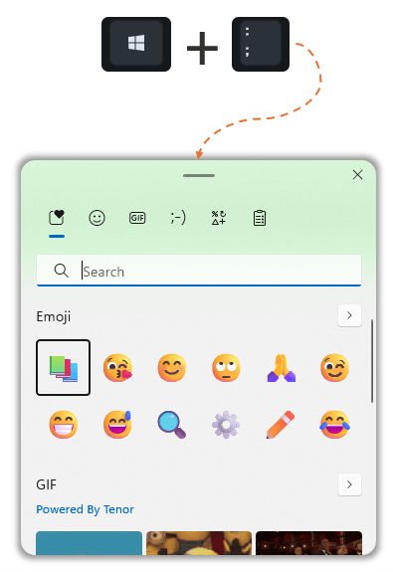
 |  |  |  | Arrow | Hand | Emoji | Check
امر التوريد | المطلوب | الكمية | الفرق | ▲ | 👎 | 12 | ✔
123/12 | 703 | 803 | 100 | ▼ | 👏 | 😎 | ❌
123/11 | 500 | 515 | 15 | ► | 👌 | 😎 | ❎
123/10 | 487 | 141 | -346 | ◄ | 👌 | 🥵 | ☑
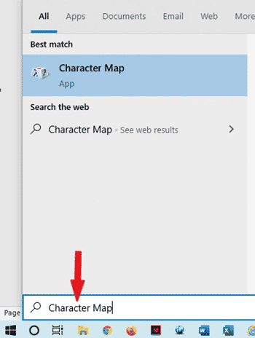
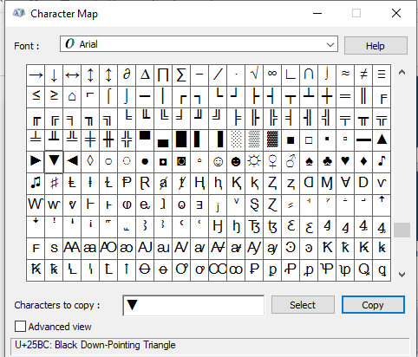
1
1
2
2
3
123/9 | 753 | 676 | -77
123/8 | 200 | 283 | 83
123/7 | 396 | 396 | 0

